user manual
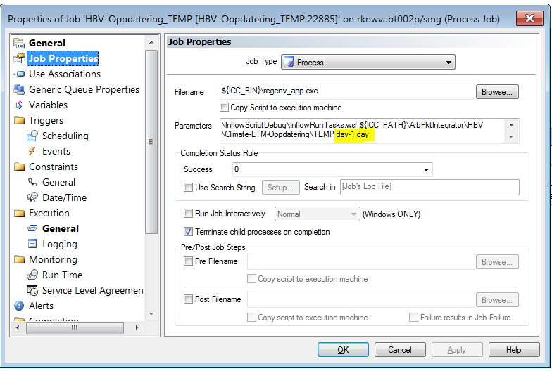
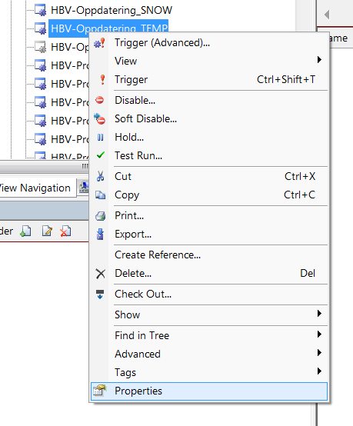
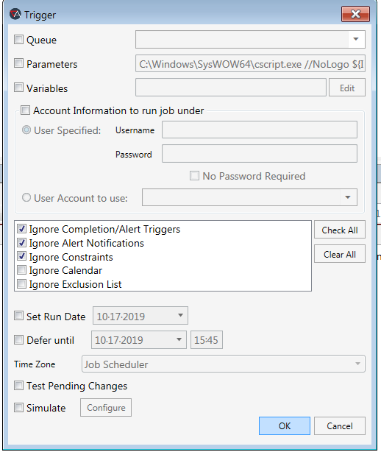
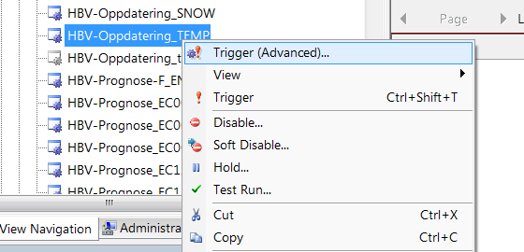
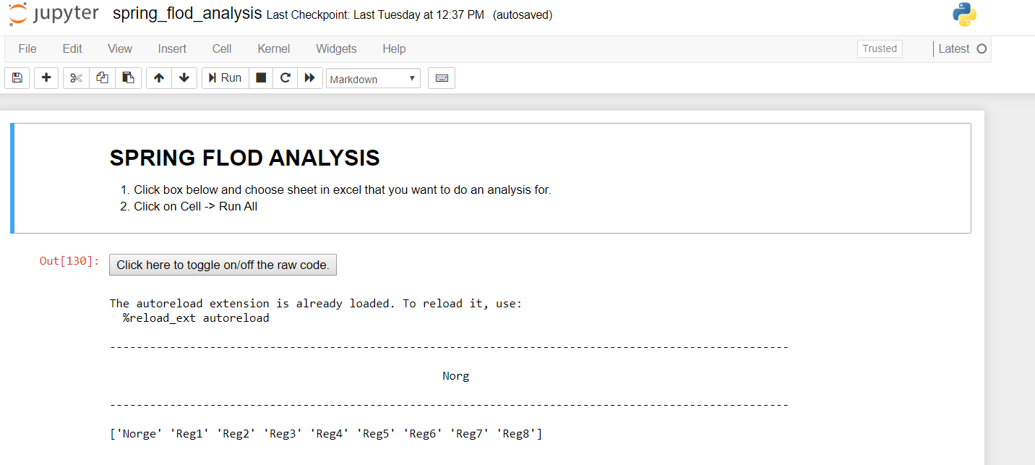
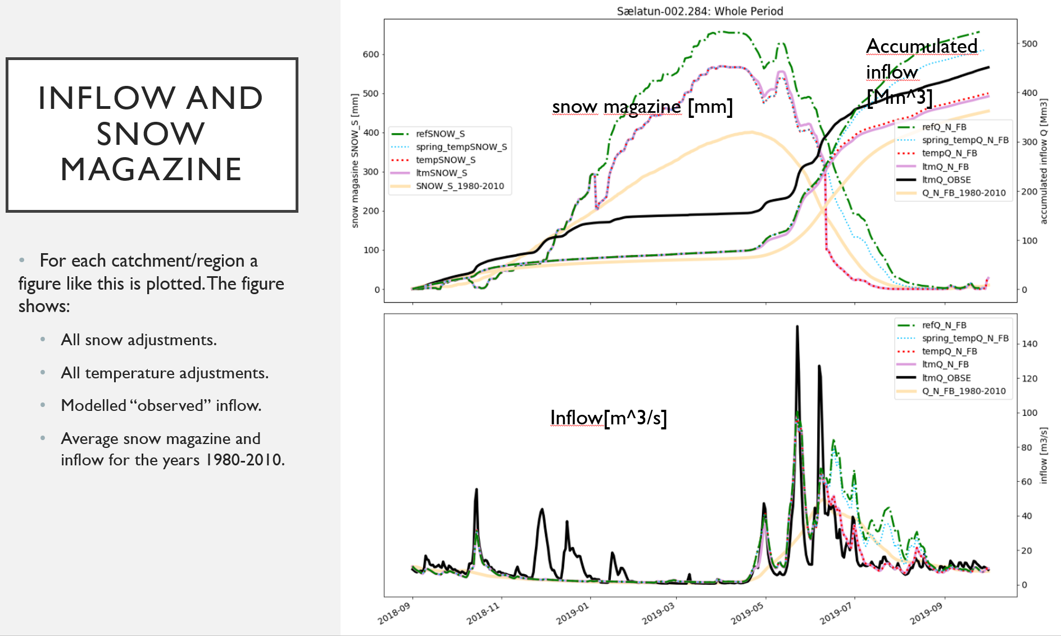
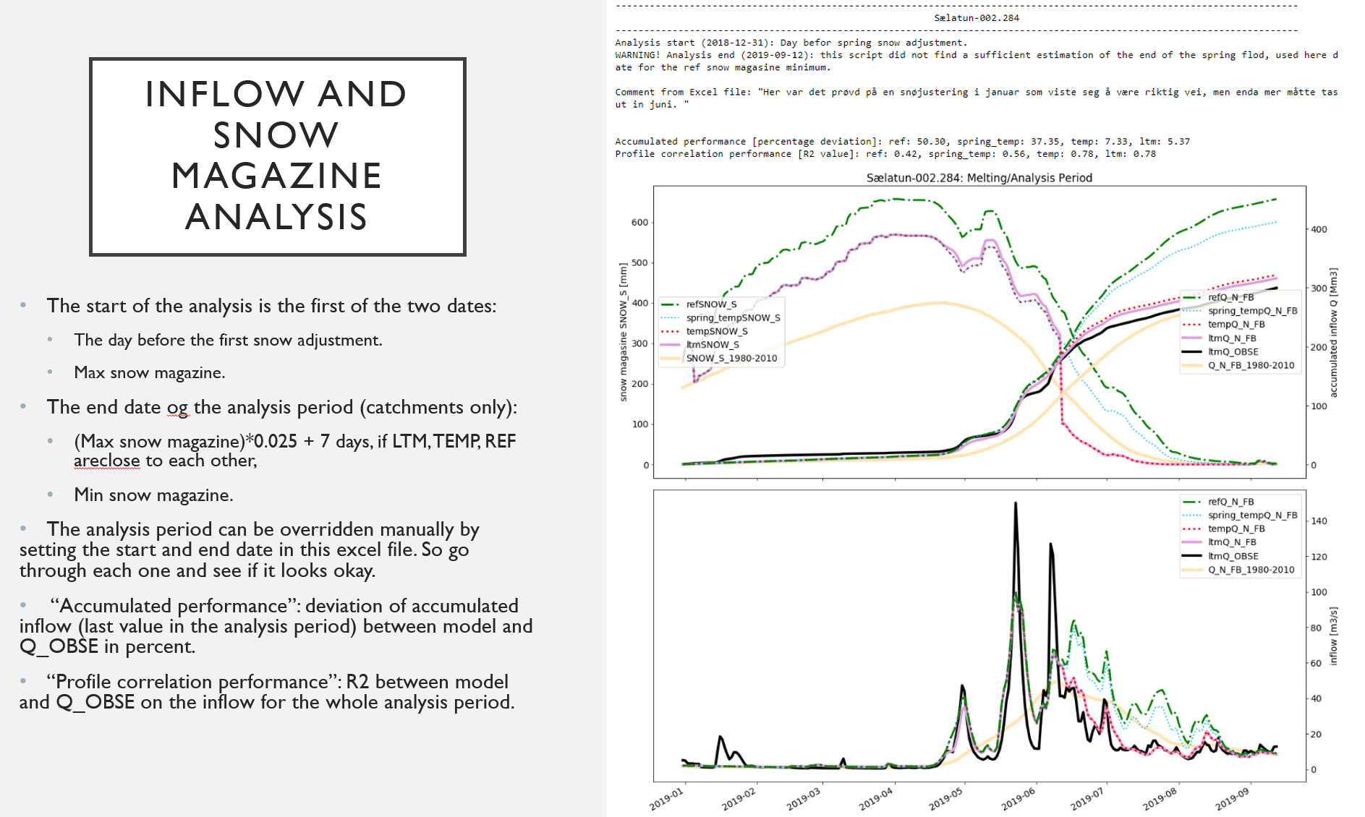
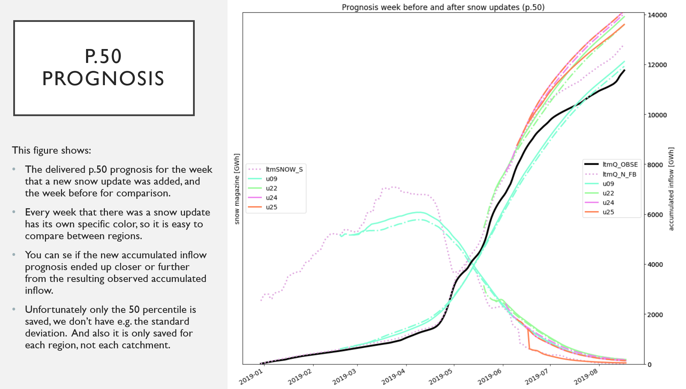
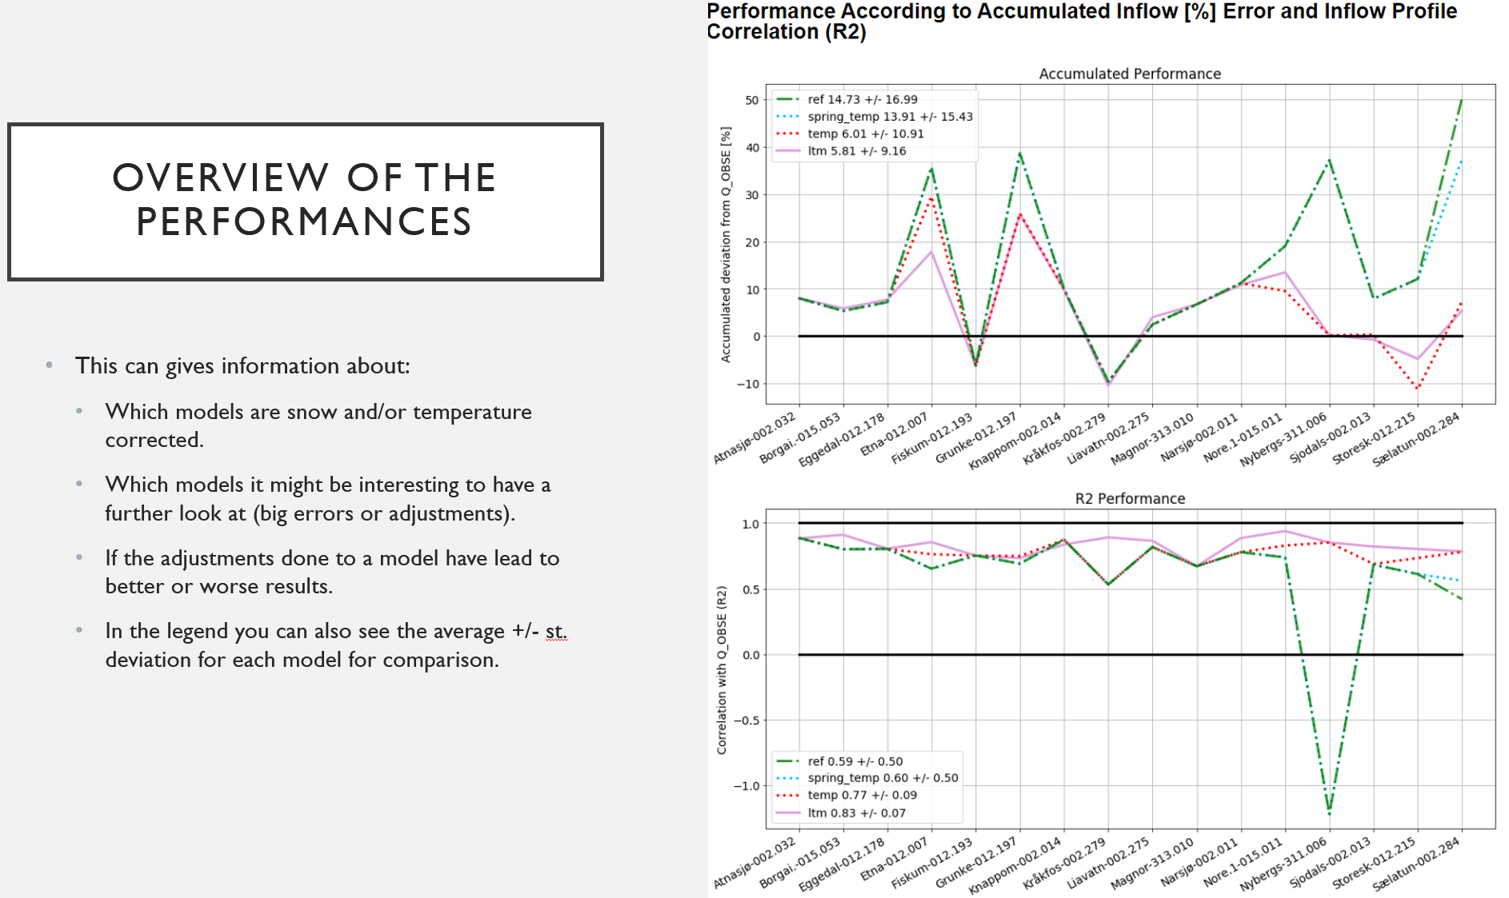
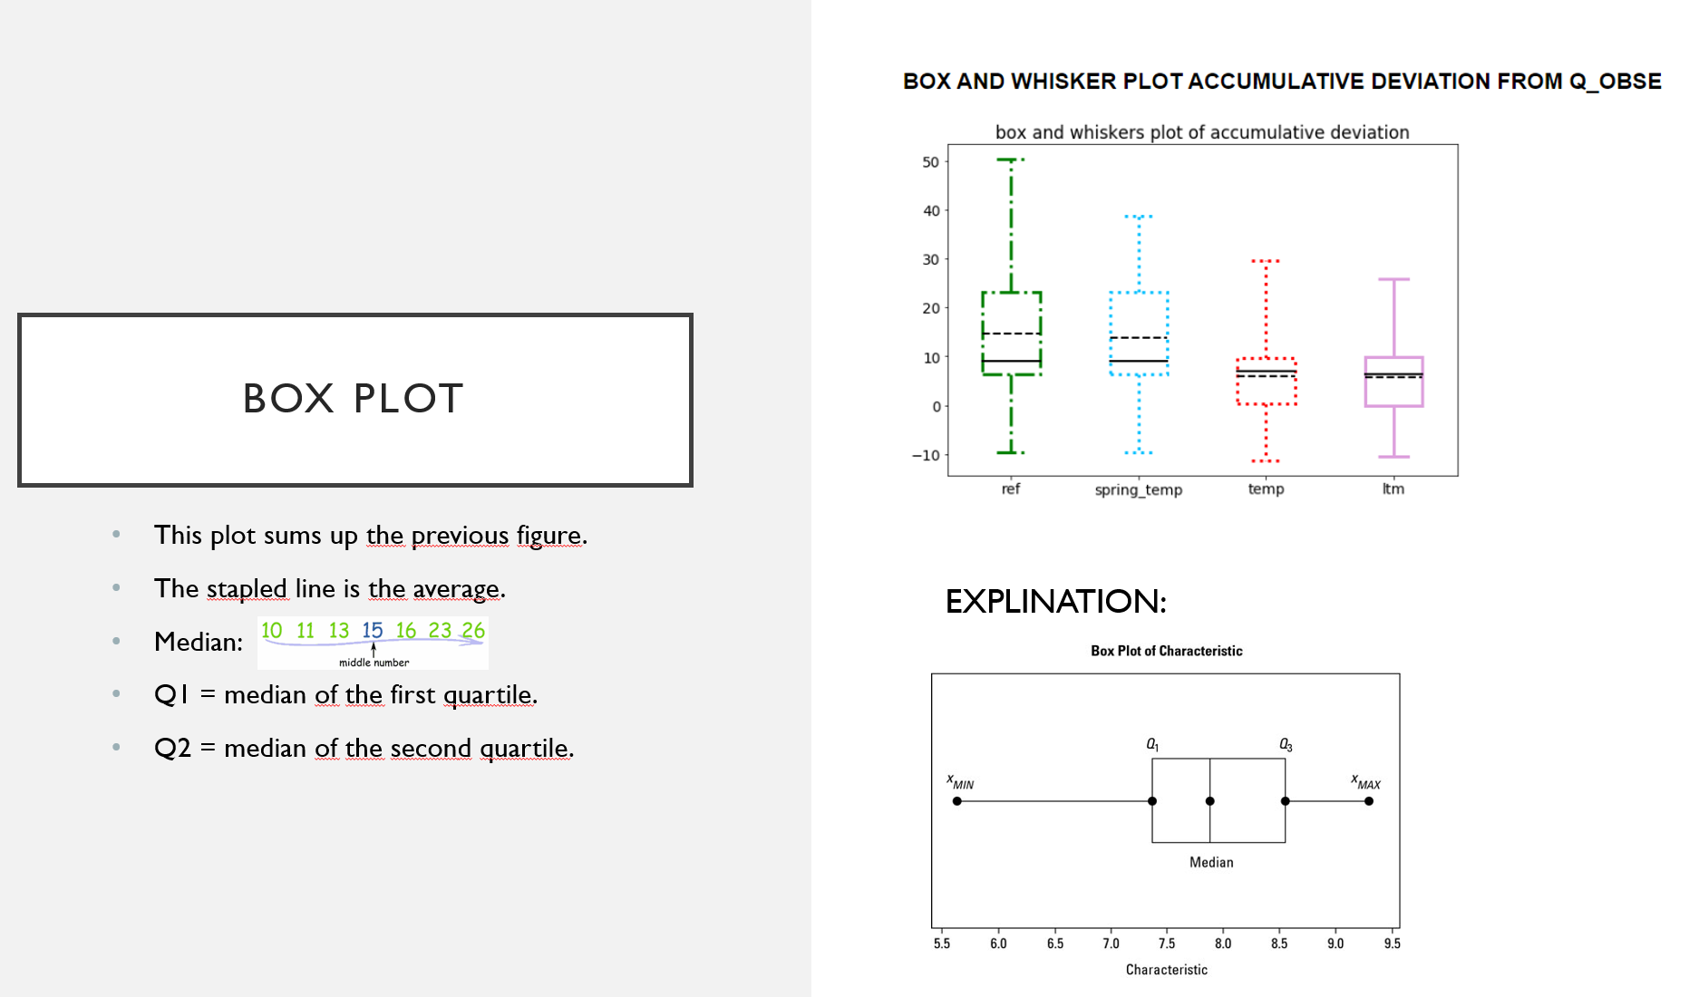
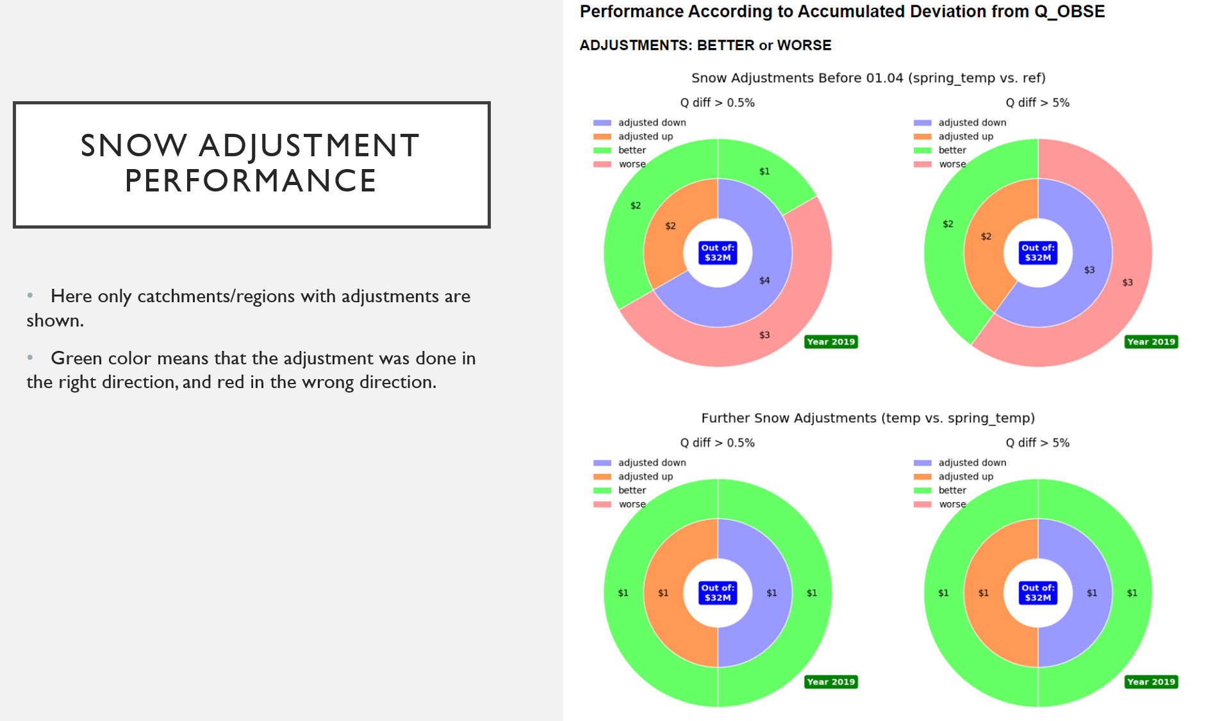
USER MANUAL:
This is a thorough guide to how to use the Jupyter script spring_flod_analysis.ipynp together with this document to do the annual spring flod analysis. I will also guide you throug a few initial steps that needs to be done to get started.
BACKGROUND INFO
There is three models that we use to analyse the spring flood: LTM, REF, TEMP. LTM is the operative model, and it includes both snow and temperature adjustments. REF is the samen model but it is not updated with any adjustemnts. TEMP is likeLTM but it does not include temperature adjustments. There is actually one more model called SNOW, and that one does not include snow adjustments, but we don't use that here.
INITIAL STEPS
-> The first thing that needs to be done for this analysis is to do a qualified on the observed data. Check if all the R-series in the Q_OBSE models are updated since 01.09 the year ahead, and if the data is good or not.
-> Its a good idea to start with checking that all snow updates have been registrated in this document under the sheets: Norg-Reg1, ..., Norg-Reg8, Sver-Reg1, ..., Sver-Reg4. Here you should write for excample u09 if the update happened between tuesday (after prognosis delivered) in week nine and tuesday (before prognosis delivered) week ten. In the sheet Snow updates you should give each week, e.eg. u09, were done a specific color. This is done so that the delivered prognosis (p.50) before and after each snow update can be plotted. Another reason for doing this is so that we have an overview of all snow updates which we will need in the next step.
-> Figure out when to start REF from. I will call this date "REF date" form now on You should also figure out the very last date any snow updates lead to a new snow status ideally before the melting starts. I will call this date "TEMP date" form now on. Now write down those times in the sheet: "save abat runs" in column B2 (TEMP) and B3 (REF). There might be snow updates done later at the end of the melting season i.e. to delete snow, but we separates the two types of snow updates.
RUNNING MODELS IN ABAT + SAVING RESULTS WITH JUPYTER
-> We now need to run the three models LTM, TEMP and REF in Abat both to update the models if there has been any changes in the input history and to specify what we will analyse. The way we do this is by changing the start date in the specific jobs properties, before running the job. Inside Abat you find the jobs here: Jobs, Folders & Plans -> SMGOSL Norway -> HBV -> ClimateLTM.
1. Example changing the job properties:
2. Example running the job:
-> THE NEXT STEPS SHOULD BE DONE AFTER 12:00, AND DONT STOP THE PROCESS UNTIL DONE. The process takes about two-three hours.
1. Now start with updating the LTM model in case of historical changes in the input. I did this by running it from 01.09 the year before and than the first of each month after that until "now" = day-1 day. But then I had checked that there har not been more than one snow update in one month.
?. Q_OBSE also?
2. Do the same thing for TEMP until the month of the chosen TEMP date. Then run the TEMP model from that TEMP date.
3. Write down the original start of the REF, and run the REF model from the chosen REF date.
4. Now that both TEMP and REF is run from TEMP date and REF date we want to save the results so that we can change the properties back afterwards:
-> Open the script save_abat_runs.ipynp, press Cell -> Run All. Wait for it to print "done". Then that is done.
5. Continue running TEMP from the first of each month until "now" = day-1 day.
6. Change back REF to the original date (which you wrote down) in properties and run it.
RUNNING THE SCRIP: SPRING_FLOD_ANALYSIS.IPYNB
Now you have everything ready to make an initial run of the spirng_flod_analysis script. All you need to do is clicking that box: Click here to toggle on/off the raw code. and then choose the sheet from this document you want to run first. I you choose one of the sheets 'LTM1', ..., 'LTM8', 'LTMS' you will have an analysis for each catchment in those regions, including an overview. If you choose 'Norg' or 'Sver' you get an analysis for each reagion in either Norway or Sweeden which is "energivektet" and also for the total. All the code that is outside the script is found in the file modules.py. Then click Cell -> Run All.
-> After running the initial run it is important to go through each and every catchment/region and see if the analysis period looks okay. You might also see that sometimes there is another observed inflow plotted along, this is directly from VHH. If ltmQ_OBSE and vhhQ_OBSE deviates, you need to check that up. There is also the possibility to write comments to each catchment/region in this excel document, which is a great thing to do. If any catchment/region have corrupt data or such it can be taken out of the analysis by adding an X under the 'Ikke analyserbar:' column.
FIGURE EXPLINATION

saved abat runs
ORIGINALER:
TEMP: TEMP day-1d day
REF: REF 01.01.2019 day
Saved models: | Started from:
REF | 2019-01-01
TEMP1 | 2019-04-04 | 04.04 gjør at vi får med snøoppdatering bl.a. for jogla og tingvatn i LTM2

